GROUPING
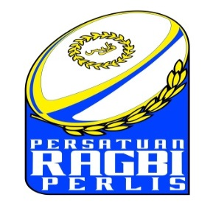

GROUPING
PERLIS ROYAL 7'S 2022

MEN OPEN
GROUP A |  | GROUP B |  | GROUP C |  | GROUP D
A1 | UPNM SMOKIES | B1 | ABI RUGBY | C1 | BUNGA RAYA 7s | D1 | JOB RC
A2 | UTM PIRATES | B2 | GP HABANERO | C2 | KOR JLJ DIRAJA | D2 | BMMB BULLETS
A3 | KUANTAN PALMYRAS | B3 | VOCAROBA | C3 | COBRA | D3 | UPM ANGELS

MEN U23
GROUP E |  | GROUP F |  | GROUP G |  | GROUP H
E1 | PERLIS DEVELOPMENT | F1 | TERENGGANU | G1 | NEGERI SEMBILAN | H1 | SJ 20
E2 | PENANG | F2 | PAHANG | G2 | SARAWAK SSC DEV. | H2 | WIPERS
E3 | ASPUTRA | F3 | KEDAH | G3 | SELANGOR | H3 | PERAK

WOMEN U23
GROUP I |  | GROUP J
I1 | PERLIS LADIES | J1 | WIPERS
I2 | UPM | J2 | KEDAH
I3 | PENANG | J3 | SARAWAK
I4 | PAHANG | J4 | JOHOR
I5 | TERENGGANU | J5 | SELANGOR

